Terms
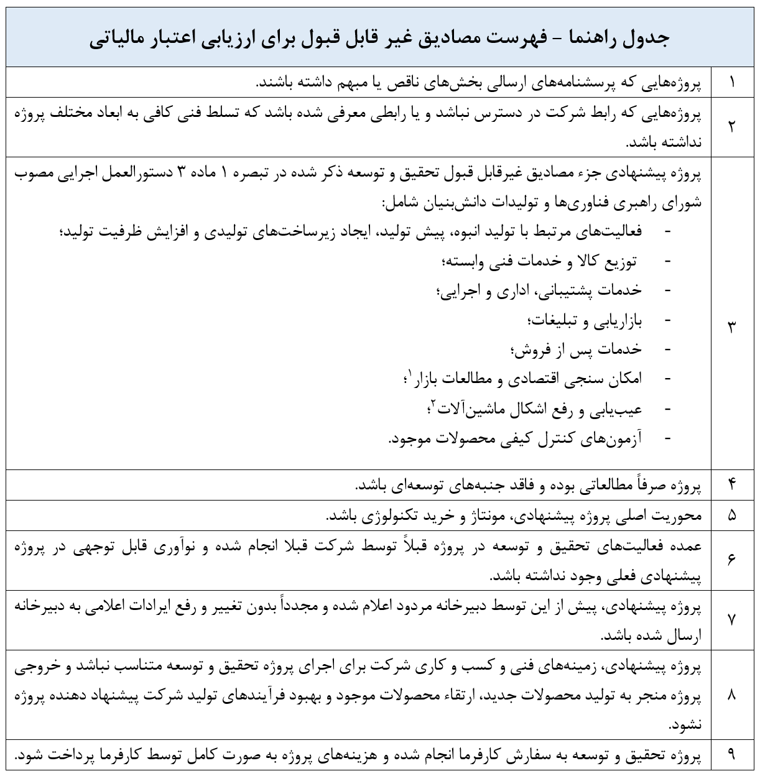
فهرست مصادیق غیر قابل پذیرش در برنامه اعتبار مالیاتی

